Лист1
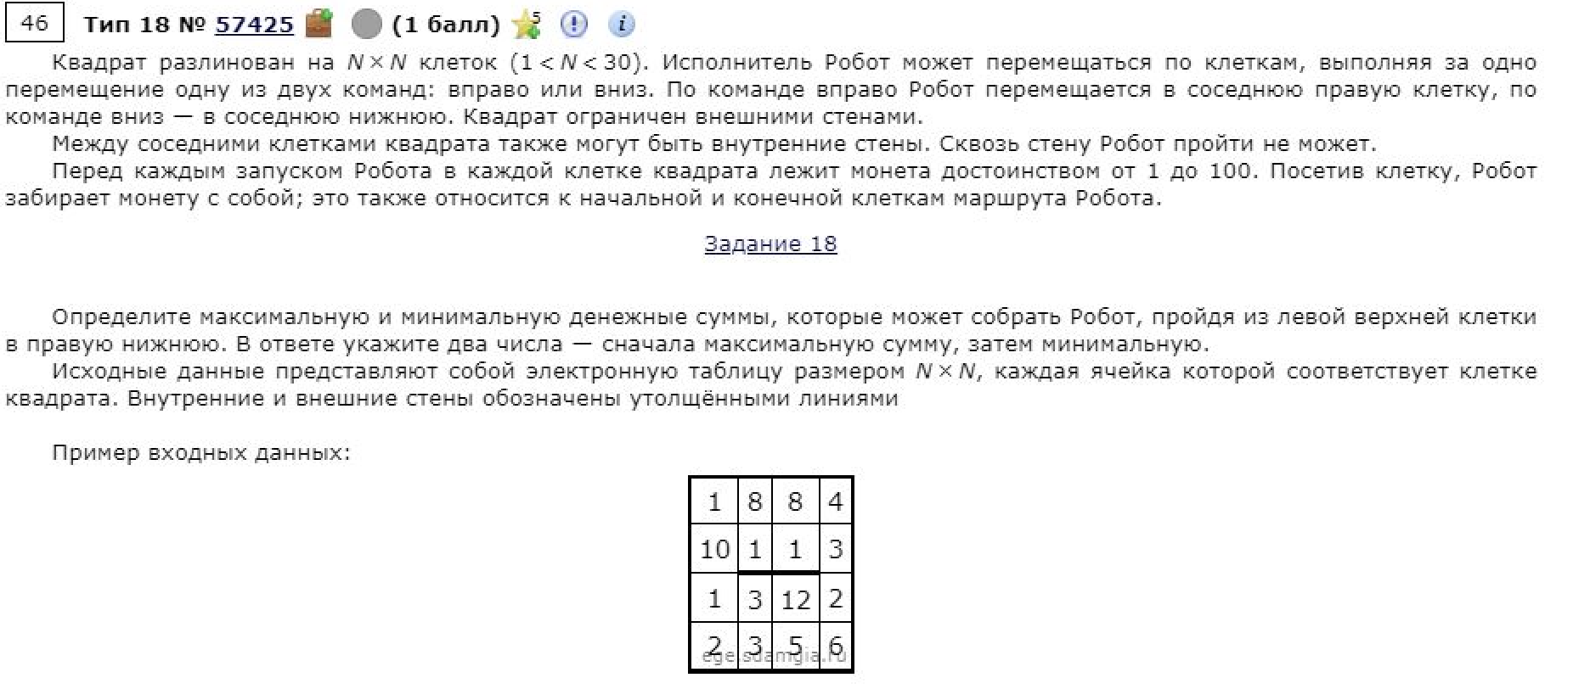
42 | 74 | 12 | 22 | 34 | 31 | 44 | 63 | 60 | 15 | 33 | 45 | 60 | 37 | 26 | 56 | 67 | 59 | 17 | 12
9 | 72 | 22 | 38 | 31 | 80 | 37 | 77 | 23 | 32 | 44 | 75 | 27 | 20 | 56 | 54 | 77 | 27 | 16 | 57
11 | 30 | 80 | 20 | 12 | 8 | 68 | 63 | 65 | 24 | 27 | 20 | 38 | 79 | 81 | 85 | 50 | 65 | 47 | 78
29 | 45 | 69 | 45 | 47 | 78 | 28 | 10 | 65 | 24 | 25 | 29 | 49 | 67 | 81 | 85 | 55 | 36 | 70 | 19
28 | 75 | 32 | 31 | 33 | 40 | 30 | 45 | 27 | 44 | 9 | 12 | 69 | 81 | 75 | 63 | 79 | 56 | 42 | 48
28 | 61 | 17 | 50 | 6 | 41 | 13 | 19 | 6 | 12 | 11 | 11 | 18 | 79 | 40 | 82 | 37 | 71 | 15 | 13
68 | 20 | 6 | 7 | 77 | 50 | 16 | 7 | 13 | 13 | 5 | 19 | 14 | 61 | 90 | 88 | 48 | 49 | 43 | 40
22 | 53 | 31 | 64 | 46 | 21 | 20 | 13 | 19 | 5 | 5 | 16 | 5 | 80 | 39 | 53 | 60 | 69 | 19 | 18
55 | 50 | 26 | 20 | 23 | 58 | 15 | 8 | 20 | 15 | 7 | 15 | 19 | 55 | 94 | 73 | 86 | 38 | 36 | 72
57 | 59 | 96 | 73 | 46 | 46 | 12 | 9 | 11 | 12 | 12 | 5 | 20 | 63 | 57 | 19 | 77 | 73 | 65 | 28
69 | 66 | 79 | 45 | 48 | 15 | 12 | 13 | 7 | 12 | 11 | 7 | 6 | 69 | 6 | 24 | 74 | 53 | 31 | 45
90 | 33 | 91 | 63 | 47 | 47 | 10 | 16 | 15 | 14 | 13 | 7 | 5 | 31 | 45 | 62 | 48 | 33 | 33 | 23
44 | 58 | 85 | 73 | 31 | 26 | 9 | 8 | 9 | 19 | 9 | 10 | 13 | 34 | 34 | 60 | 27 | 44 | 29 | 8
28 | 42 | 45 | 55 | 50 | 9 | 11 | 18 | 24 | 12 | 67 | 79 | 49 | 78 | 51 | 54 | 46 | 17 | 41 | 60
45 | 76 | 90 | 73 | 51 | 54 | 13 | 77 | 49 | 74 | 12 | 32 | 58 | 17 | 70 | 27 | 9 | 80 | 80 | 55
71 | 92 | 33 | 86 | 50 | 35 | 14 | 75 | 40 | 48 | 11 | 51 | 15 | 10 | 15 | 40 | 39 | 52 | 43 | 15
42 | 93 | 62 | 74 | 61 | 70 | 24 | 52 | 40 | 20 | 15 | 68 | 61 | 71 | 14 | 60 | 23 | 62 | 18 | 78
45 | 59 | 33 | 73 | 81 | 34 | 25 | 72 | 5 | 38 | 45 | 11 | 36 | 68 | 40 | 28 | 72 | 49 | 64 | 58
68 | 32 | 48 | 34 | 39 | 31 | 30 | 62 | 13 | 36 | 39 | 62 | 31 | 80 | 56 | 50 | 36 | 51 | 73 | 67
74 | 95 | 44 | 36 | 59 | 7 | 75 | 72 | 32 | 71 | 37 | 55 | 27 | 45 | 67 | 36 | 50 | 30 | 18 | 11

42 | 116 | 128 | 150 | 184 | 215 | 259 | 322 | 382 | 397 | 430 | 475 | 535 | 572 | 598 | 654 | 721 | 780 | 797 | 809
51 | 123 | 145 | 183 | 214 | 294 | 296 | 373 | 396 | 428 | 472 | 547 | 562 | 582 | 638 | 692 | 769 | 796 | 812 | 866
62 | 92 | 172 | 192 | 204 | 212 | 280 | 343 | 408 | 432 | 459 | 479 | 517 | 596 | 677 | 762 | 812 | 861 | 859 | 944
91 | 136 | 205 | 237 | 251 | 290 | 308 | 318 | 383 | 407 | 432 | 461 | 510 | 577 | 658 | 743 | 798 | 834 | 904 | 963
119 | 194 | 226 | 257 | 284 | 324 | 354 | 399 | 426 | 470 | 441 | 453 | 522 | 603 | 678 | 741 | 820 | 876 | 918 | 1011
147 | 208 | 225 | 275 | 281 | 322 | 335 | 354 | 360 | 372 | 383 | 394 | 412 | 491 | 531 | 613 | 650 | 721 | 736 | 1024 | 2226
215 | 228 | 231 | 238 | 358 | 372 | 351 | 358 | 371 | 384 | 389 | 408 | 422 | 483 | 573 | 661 | 698 | 770 | 779 | 1064 | 902
237 | 281 | 262 | 302 | 404 | 393 | 371 | 371 | 390 | 389 | 394 | 410 | 415 | 495 | 534 | 587 | 647 | 839 | 798 | 1082
292 | 331 | 288 | 308 | 427 | 451 | 386 | 379 | 399 | 404 | 401 | 416 | 434 | 489 | 583 | 656 | 733 | 877 | 834 | 1154
349 | 390 | 384 | 381 | 473 | 497 | 398 | 388 | 410 | 416 | 413 | 418 | 454 | 517 | 574 | 593 | 670 | 950 | 899 | 927
418 | 456 | 463 | 426 | 521 | 512 | 410 | 401 | 417 | 428 | 424 | 425 | 460 | 529 | 535 | 559 | 633 | 1003 | 930 | 972
508 | 489 | 554 | 489 | 568 | 559 | 420 | 417 | 432 | 442 | 437 | 432 | 465 | 496 | 541 | 603 | 651 | 1036 | 963 | 986
552 | 547 | 632 | 562 | 599 | 585 | 429 | 425 | 441 | 460 | 446 | 442 | 478 | 512 | 546 | 606 | 633 | 1080 | 992 | 994
580 | 589 | 634 | 617 | 649 | 594 | 440 | 443 | 465 | 472 | 513 | 521 | 527 | 590 | 597 | 651 | 679 | 1097 | 1033 | 1054
625 | 665 | 724 | 690 | 700 | 648 | 453 | 520 | 514 | 546 | 525 | 553 | 585 | 602 | 667 | 678 | 687 | 767 | 847 | 902
696 | 757 | 757 | 776 | 750 | 683 | 467 | 542 | 554 | 594 | 536 | 587 | 600 | 610 | 625 | 665 | 704 | 756 | 799 | 814
738 | 831 | 819 | 850 | 811 | 753 | 491 | 543 | 594 | 614 | 551 | 619 | 661 | 681 | 639 | 699 | 722 | 784 | 802 | 880
783 | 842 | 852 | 923 | 892 | 787 | 516 | 588 | 593 | 631 | 596 | 607 | 643 | 711 | 679 | 707 | 779 | 828 | 866 | 924
851 | 874 | 900 | 934 | 931 | 818 | 546 | 608 | 606 | 642 | 635 | 669 | 674 | 754 | 735 | 757 | 793 | 844 | 917 | 984
925 | 969 | 944 | 970 | 990 | 825 | 621 | 680 | 638 | 709 | 672 | 724 | 701 | 746 | 802 | 793 | 843 | 873 | 891 | 902

